2018_09_data
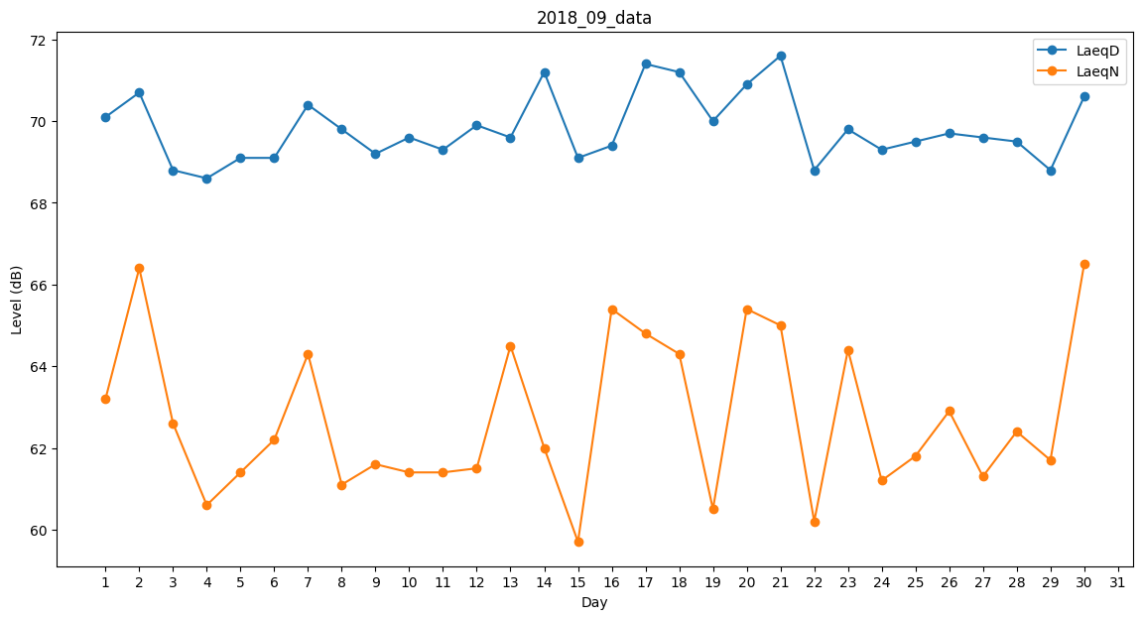
Day | LaeqD | LaeqN
1 | 70.1 | 63.2
2 | 70.7 | 66.4
3 | 68.8 | 62.6
4 | 68.6 | 60.6
5 | 69.1 | 61.4
6 | 69.1 | 62.2
7 | 70.4 | 64.3
8 | 69.8 | 61.1
9 | 69.2 | 61.6
10 | 69.6 | 61.4
11 | 69.3 | 61.4
12 | 69.9 | 61.5
13 | 69.6 | 64.5
14 | 71.2 | 62
15 | 69.1 | 59.7
16 | 69.4 | 65.4
17 | 71.4 | 64.8
18 | 71.2 | 64.3
19 | 70 | 60.5
20 | 70.9 | 65.4
21 | 71.6 | 65
22 | 68.8 | 60.2
23 | 69.8 | 64.4
24 | 69.3 | 61.2
25 | 69.5 | 61.8
26 | 69.7 | 62.9
27 | 69.6 | 61.3
28 | 69.5 | 62.4
29 | 68.8 | 61.7
30 | 70.6 | 66.5

